Kodowanie pozycyjne
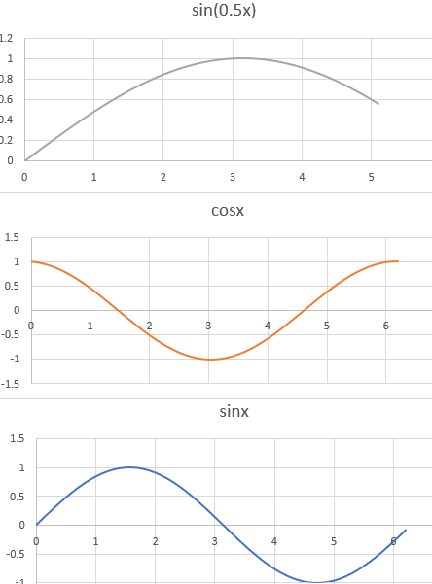
 |  |  |  |  |  |  |  |  |  |  |  |  |  |  | Tyle krzywych ile pozycji w wektorze osadzania

E1 | -2.38 |  |  | 1.1 | E2 | 1.45 |  |  | 0.71 | E3 | -1.48 |  |  | -0.32
 | = |  |  | = |  | = |  |  | = |  | =
sin | 0 |  | cos | 1 | sin | 0.84 |  | cos | 0.54 | sin | 0.9 |  |  | -0.42
 | + |  |  | + |  | + |  |  | + |  | + |  |  | +
 | -2.38 |  |  | 0.1 |  | 0.61 |  |  | 0.17 |  | -2.38 |  |  | 0.1
 | + |  |  | + |  | + |  |  | + |  | + |  |  | +

 | 1 | 0 | 0 | 0 |  | 0 | 1 | 0 | 0 |  | 0 | 0 | 1 | 0
 | Jaki |  |  |  |  |  | jest |  |  |  |  |  | WoT

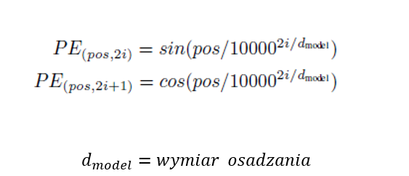
 |  |  |  |  |  |  |  |  |  |  |  | Tyle razy zanjdujemy pozycję, ile mamy tokenów.

 |  |  |  |  |  |  |  |  |  |  |  | Token 1 ma pos 0

 |  |  |  |  |  |  |  |  |  |  |  |  |  |  |  | Jaki | jest | WoT

